Medidas
Cálculos para el trazado del patrón base de una falda recta: introducir las medidas

 | Apunta aquí las medidas que usarás para trazar el patrón base de la falda recta
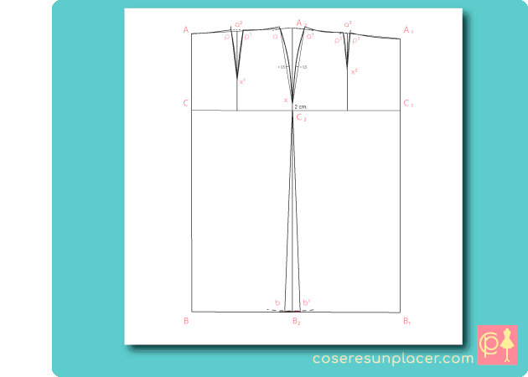

 | MEDIDA |  | CM.
 | Largo falda |  |  | <-- escribe aquí tu medida
 | Contorno de cintura |  |  | <-- escribe aquí tu medida
 | Contorno de caderas |  |  | <-- escribe aquí tu medida
 | Alto de talle espalda |  |  | <-- escribe aquí tu medida
 | Largo trasero de la cintura |  |  | <-- escribe aquí tu medida
 | Largo lateral de la cintura |  |  | <-- escribe aquí tu medida
 | Largo delantero de la cintura |  |  | <-- escribe aquí tu medida

 | Largo de falda trasero |  | 0
 | Largo de falda lateral
 | Largo de falda delantero |  | 0

 | Elige el valor de holgura para tu falda y apúntalo más abajo

Click a la pestaña “Calculos_patron” para ver los valores para el trazado calculados para tus medidas
 |  | Holgura de la falda recta ( cm.)
 | Contorno | muy ajustada | algo ajustada | estándar | holgada
 | Cintura H_cint | 0 | 1 | 2 | 2 - 3
 | Cadera H_cad | 1 | 2 | 3 | 4 - 5

 | Valor de holgura para cintura H_cint |  |  |  | <-- tu medida
 | Valor de holgura para cadera H_cad |  |  |  | <-- tu medida

